Ringkasan
Mitra Keluarga Karyasehat (MIKA) | Ringkasan FY2020-FY2025
Jaringan rumah sakit swasta | sumber: laporan keuangan konsolidasian audited | gratis & terbuka | BUKAN rekomendasi investasi

Penting: Dokumen ini hanya ringkasan informasi dan analisis data fundamental yang bersumber dari laporan keuangan publik (audited) PT Mitra Keluarga Karyasehat Tbk. Dokumen ini BUKAN saran atau rekomendasi investasi, bukan ajakan membeli, menjual, atau menahan efek apa pun, dan tidak memuat target atau penilaian nilai wajar. Proyeksi bersifat ilustratif dan dapat berbeda jauh dari realisasi. Data dapat mengandung kesalahan ekstraksi; selalu cek ke laporan asli. Dokumen ini disusun dengan bantuan kecerdasan buatan (AI) dari laporan keuangan publik; kemungkinan kesalahan tetap ada, harap verifikasi ke sumber.

Ringkasan Eksekutif / Highlights
• Pendapatan neto FY2025 Rp5.368 miliar (+10,1% vs FY2024); pertumbuhan rata-rata FY2022-2025 9,9% per tahun.
• Rawat inap 67,2% pendapatan FY2025 (tumbuh 10,6% per tahun FY2022-2025); rawat jalan tumbuh 8,4% per tahun.
• Margin EBITDA FY2025 38,3% (FY2023 34,8%). Laba pemilik induk FY2025 Rp1.365 miliar (EPS tercetak Rp98,13).
• Capex (aset tetap + uang muka) 18,2% pendapatan FY2025; dividen tunai dibayar setiap tahun FY2020-FY2025 (FY2025 Rp598 miliar).
• Posisi kas neto: utang bank Rp9 miliar vs kas Rp2.540 miliar (FY2025); utang neto termasuk sewa Rp-2.531 miliar (negatif = kas neto).
• Data 6 tahun direkonsiliasi dengan 369 cek; 0 selisih di laporan sumber sudah diperkirakan dan dijelaskan (lihat tanda perhatian & sheet Temuan).

Indikator utama (Rp miliar, kecuali disebut lain) - rumus hidup dari sheet IS/BS/CF/Rasio
Indikator | FY2020A | FY2021A | FY2022A | FY2023A | FY2024A | FY2025A
Pendapatan neto | 3,419.3 | 4,352.9 | 4,048.9 | 4,264.3 | 4,874.4 | 5,368.3
Pertumbuhan |  | 27.3% | (7.0%) | 5.3% | 14.3% | 10.1%
Porsi rawat jalan | n/a | 34.9% | 34.1% | 32.6% | 33.1% | 32.8%
EBITDA | n/a | 1,861.4 | 1,574.2 | 1,483.3 | 1,820.6 | 2,054.7
Margin EBITDA | n/a | 42.8% | 38.9% | 34.8% | 37.3% | 38.3%
Laba tahun berjalan | 923.5 | 1,361.5 | 1,094.0 | 996.3 | 1,227.2 | 1,441.9
Laba pemilik entitas induk | 841.7 | 1,228.8 | 1,008.0 | 916.1 | 1,146.4 | 1,364.8
Porsi laba ke NCI | 8.9% | 9.7% | 7.9% | 8.0% | 6.6% | 5.3%
ROE (rata-rata ekuitas induk) |  | 24.1% | 18.8% | 16.3% | 18.6% | 19.8%
Arus kas operasi | 1,066.1 | 2,089.5 | 1,134.5 | 1,314.1 | 1,728.9 | 1,934.8
Capex | 341.5 | 588.4 | 825.6 | 551.0 | 698.6 | 975.2
Utang neto (utang + sewa - kas) | (705.0) | (1,282.7) | (696.1) | (839.7) | (1,066.0) | (2,530.8)
Utang neto / EBITDA (x) | n/a | (0.69x) | (0.44x) | (0.57x) | (0.59x) | (1.23x)
DSO piutang (hari) | 68.9 | 21.7 | 38.7 | 59.1 | 54.2 | 49.9
Tarif pajak efektif | 21.1% | 20.8% | 21.1% | 21.2% | 22.7% | 20.7%
Catatan: kolom FY2021 dari komparatif LK FY2022, FY2020 dari ringkasan XBRL IDX (EBITDA 2020 tidak dihitung: CALK tidak tersedia). EBITDA = laba usaha + penyusutan aset tetap & hak guna + amortisasi. Utang = utang bank.

Tren 6 tahun
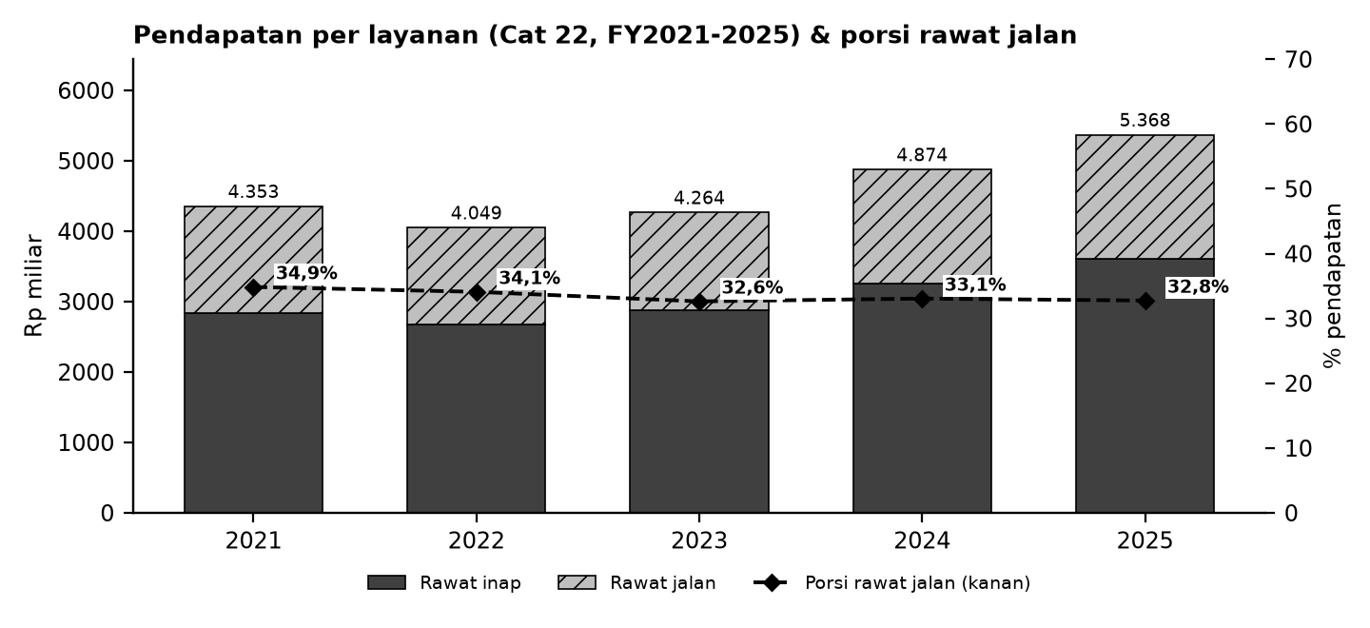

Batang = pendapatan per layanan (Cat 22); garis putus-putus = porsi rawat jalan (sumbu kanan).

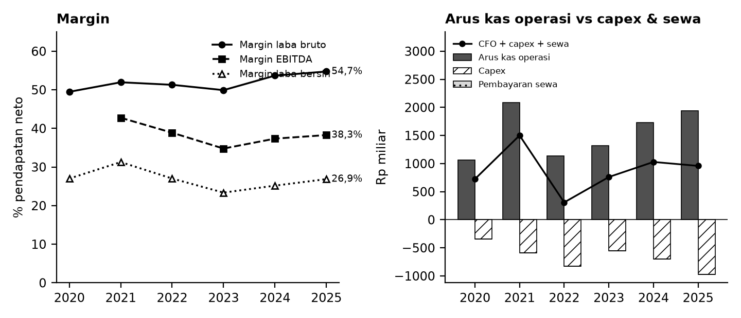

Kiri: margin terhadap pendapatan neto. Kanan: arus kas operasi (abu-abu), capex (arsir), pembayaran sewa (titik), dan sisanya (garis).

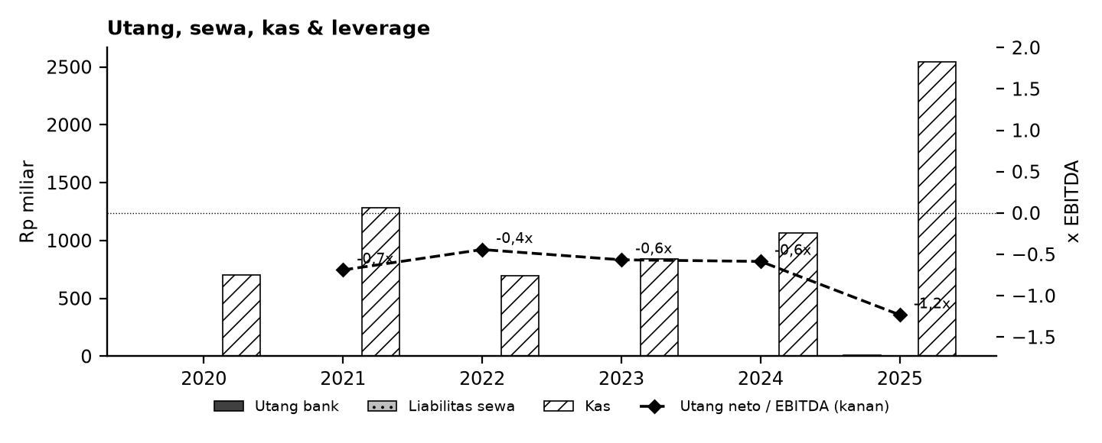

Tanda perhatian dari laporan keuangan (bahasa sederhana)
1. LK FY2021 tidak tersedia - Angka 2021 diambil dari kolom pembanding LK 2022 dan dicocokkan ke ringkasan XBRL BEI; angka 2020 hanya dari ringkasan XBRL BEI, sehingga rincian catatan 2020 (pendapatan per layanan, EBITDA, mutasi aset) tidak tersedia. (Temuan M1, M2)
2. Jumlah saham EPS 2023 - Saham rata-rata tertimbang 2023 di LK sama persis dengan 2022 meskipun ada pembelian kembali saham. (Temuan M3)
3. OCI nilai wajar - Sebagian laba komprehensif (nilai wajar aset keuangan) masuk cadangan, bukan saldo laba. (Temuan M8)
4. Reklasifikasi - Utang lain-lain 2023 dan 2024 dipecah ulang di LK tahun berikutnya tanpa mengubah total liabilitas. (Temuan M5)
5. Kas naik 2025 karena deposito jatuh tempo - Kas akhir 2025 naik terutama karena investasi jangka pendek dicairkan, bukan lonjakan arus kas operasi. (Temuan M9)
6. Penarikan saham treasuri - Modal saham turun karena saham hasil pembelian kembali ditarik; EPS proyeksi memakai jumlah saham akhir 2025. (Temuan M11)
Detail lengkap ada di sheet Temuan dan Rekonsiliasi. Tanda perhatian bukan tuduhan kecurangan; ini daftar hal yang perlu dicek ulang ke laporan asli.

Lisensi & format
© 2026 Ryant Gabein Pasaribu. Kompilasi, struktur, metodologi, kode akun standar, dan analisis dalam file ini adalah ciptaan Ryant Gabein Pasaribu. Dilisensikan di bawah Creative Commons Atribusi 4.0 Internasional (CC BY 4.0): bebas digunakan dan dibagikan dengan wajib mencantumkan atribusi "Ryant Gabein Pasaribu" dan menyertakan tautan lisensi https://creativecommons.org/licenses/by/4.0/deed.id. Data laporan keuangan bersumber dari laporan publik emiten.

Sumber & metode
FY2020: Ringkasan XBRL IDX (FS-2021 komparatif, dicek ke FS-2020); FY2021: LK FY2022 (komparatif); FY2022: LK FY2022; FY2023: LK FY2023; FY2024: LK FY2024; FY2025: LK FY2025.
Angka diekstrak dua kali secara independen dari PDF laporan keuangan (FY2020: dua ringkasan XBRL IDX), dibandingkan dengan angka komparatif tahun berikutnya, lalu dicek silang (369 cek: subtotal, neraca seimbang, kas, saldo laba, CALK vs laporan, EPS). Rasio dihitung dengan rumus terbuka di sheet Rasio.

Disclaimer
Dokumen ini hanya ringkasan informasi dan analisis data fundamental yang bersumber dari laporan keuangan publik (audited) PT Mitra Keluarga Karyasehat Tbk. Dokumen ini BUKAN saran atau rekomendasi investasi, bukan ajakan membeli, menjual, atau menahan efek apa pun, dan tidak memuat target atau penilaian nilai wajar. Proyeksi bersifat ilustratif dan dapat berbeda jauh dari realisasi. Data dapat mengandung kesalahan ekstraksi; selalu cek ke laporan asli. Dokumen ini disusun dengan bantuan kecerdasan buatan (AI) dari laporan keuangan publik; kemungkinan kesalahan tetap ada, harap verifikasi ke sumber. Penyusun tidak bertanggung jawab atas keputusan apa pun yang diambil berdasarkan dokumen ini. Dokumen ini disusun pada 26-10-2026.

Status model v1.2 (pendanaan & sanity)
Sanity: OK: 13 | PERINGATAN: 0 | N/A - isi input: 9 | Rekonsiliasi: SEMUA 369 CEK SESUAI EKSPEKTASI
Kas proyeksi dijaga >= kas minimum melalui revolver (Debt_Schedule); FUNDING GAP ditandai bila kebutuhan melebihi limit. Valuasi (DCF/Comps) kosong sampai pengguna mengisi input pasar - bukan nilai wajar/target/rekomendasi.

Dashboard
Dashboard - historis FY2020-FY2025 & proyeksi ilustratif FY2026-FY2030 (skenario aktif)
Rp miliar. Kolom E = Proyeksi ILUSTRATIF berbasis asumsi transparan - bukan rekomendasi investasi, bukan target, bukan nilai wajar. Tidak ada nilai per saham/target di sheet ini.
 | Skenario aktif: | Base
 | Indikator | FY2020A | FY2021A | FY2022A | FY2023A | FY2024A | FY2025A | FY2026E | FY2027E | FY2028E | FY2029E | FY2030E | Catatan
 | Pendapatan neto | 3,419.3 | 4,352.9 | 4,048.9 | 4,264.3 | 4,874.4 | 5,368.3 | 5,833.9 | 6,339.9 | 6,890.0 | 7,488.0 | 8,138.0
 | Pertumbuhan pendapatan |  | 27.3% | (7.0%) | 5.3% | 14.3% | 10.1% | 8.7% | 8.7% | 8.7% | 8.7% | 8.7%
 | EBITDA |  | 1,861.4 | 1,574.2 | 1,483.3 | 1,820.6 | 2,054.7 | 2,146.9 | 2,333.1 | 2,535.5 | 2,755.6 | 2,994.8
 | Margin EBITDA |  | 42.8% | 38.9% | 34.8% | 37.3% | 38.3% | 36.8% | 36.8% | 36.8% | 36.8% | 36.8%
 | Laba tahun berjalan | 923.5 | 1,361.5 | 1,094.0 | 996.3 | 1,227.2 | 1,441.9 | 1,578.9 | 1,710.7 | 1,855.8 | 2,015.0 | 2,189.4
 | Laba pemilik entitas induk | 841.7 | 1,228.8 | 1,008.0 | 916.1 | 1,146.4 | 1,364.8 | 1,495.2 | 1,620.0 | 1,757.5 | 1,908.2 | 2,073.4
 | Arus kas operasi | 1,066.1 | 2,089.5 | 1,134.5 | 1,314.1 | 1,728.9 | 1,934.8 | 1,906.3 | 2,090.2 | 2,276.6 | 2,479.9 | 2,701.6
 | Capex | (341.5) | (588.4) | (825.6) | (551.0) | (698.6) | (975.2) | (933.4) | (1,014.4) | (1,102.4) | (1,198.1) | (1,302.1)
 | FCF setelah sewa | 722.7 | 1,497.9 | 283.2 | 757.4 | 1,023.9 | 958.0 | 954.8 | 1,057.8 | 1,156.2 | 1,263.8 | 1,381.5
 | Kas akhir | 705.0 | 1,282.7 | 696.1 | 842.8 | 1,067.6 | 2,540.4 | 2,783.8 | 3,062.4 | 3,374.4 | 3,722.6 | 4,110.1
 | Utang neto (utang + sewa - kas) | (705.0) | (1,282.7) | (696.1) | (839.7) | (1,066.0) | (2,530.8) | (2,776.0) | (3,056.2) | (3,370.0) | (3,719.9) | (4,109.1)
 | Utang neto / EBITDA |  | (0.69x) | (0.44x) | (0.57x) | (0.59x) | (1.23x) | (1.29x) | (1.31x) | (1.33x) | (1.35x) | (1.37x)
 | ROE |  | 24.1% | 18.8% | 16.3% | 18.6% | 19.8% | 19.6% | 19.1% | 18.8% | 18.5% | 18.3%
 | Cek balance BS_Proj (harus 0) | - | - | - | - | - | - | - | - | - | - | -
 | Status rekonsiliasi | SEMUA 369 CEK SESUAI EKSPEKTASI

Pendapatan & EBITDA (Rp miliar; E = ilustratif)
 | Pendapatan neto | EBITDA
FY2020A | 3,419.3
FY2021A | 4,352.9 | 1,861.4
FY2022A | 4,048.9 | 1,574.2
FY2023A | 4,264.3 | 1,483.3
FY2024A | 4,874.4 | 1,820.6
FY2025A | 5,368.3 | 2,054.7
FY2026E | 5,833.9 | 2,146.9
FY2027E | 6,339.9 | 2,333.1
FY2028E | 6,890.0 | 2,535.5
FY2029E | 7,488.0 | 2,755.6
FY2030E | 8,138.0 | 2,994.8
Margin EBITDA (E = ilustratif)
 | Margin EBITDA
FY2020A
FY2021A | 42.8%
FY2022A | 38.9%
FY2023A | 34.8%
FY2024A | 37.3%
FY2025A | 38.3%
FY2026E | 36.8%
FY2027E | 36.8%
FY2028E | 36.8%
FY2029E | 36.8%
FY2030E | 36.8%

Arus kas (Rp miliar; E = ilustratif)
Utang neto / EBITDA (x)
 | Utang neto / EBITDA
FY2020A
FY2021A | (0.69x)
FY2022A | (0.44x)
FY2023A | (0.57x)
FY2024A | (0.59x)
FY2025A | (1.23x)
FY2026E | (1.29x)
FY2027E | (1.31x)
FY2028E | (1.33x)
FY2029E | (1.35x)
FY2030E | (1.37x)

 | BASE / BULL / BEAR BERDAMPINGAN (rumus; Rp miliar) - Proyeksi ILUSTRATIF berbasis asumsi transparan - bukan rekomendasi investasi, bukan target, bukan nilai wajar.
 | Indikator | Base FY2026E | Base FY2027E | Base FY2028E | Base FY2029E | Base FY2030E | Bull FY2026E | Bull FY2027E | Bull FY2028E | Bull FY2029E | Bull FY2030E | Bear FY2026E | Bear FY2027E | Bear FY2028E | Bear FY2029E | Bear FY2030E
 | Pendapatan | 5,833.9 | 6,339.9 | 6,890.0 | 7,488.0 | 8,138.0 | 5,941.3 | 6,575.4 | 7,277.5 | 8,054.6 | 8,914.8 | 5,619.2 | 5,881.8 | 6,156.9 | 6,445.0 | 6,746.6
 | EBITDA | 2,146.9 | 2,333.1 | 2,535.5 | 2,755.6 | 2,994.8 | 2,299.3 | 2,544.7 | 2,816.4 | 3,117.1 | 3,450.0 | 1,899.3 | 1,988.1 | 2,081.0 | 2,178.4 | 2,280.4
 | Laba induk | 1,495.2 | 1,620.0 | 1,757.5 | 1,908.2 | 2,073.4 | 1,615.7 | 1,813.6 | 2,021.9 | 2,252.2 | 2,507.1 | 1,257.4 | 1,272.8 | 1,305.3 | 1,342.7 | 1,384.7
 | Kas akhir | 2,783.8 | 3,062.4 | 3,374.4 | 3,722.6 | 4,110.1 | 3,060.1 | 3,509.9 | 4,005.3 | 4,557.1 | 5,171.7 | 2,392.7 | 2,452.3 | 2,538.6 | 2,646.5 | 2,776.2
 | FCFF (CFO + CFI + sewa + bunga neto setelah pajak) | 747.3 | 830.1 | 905.6 | 987.4 | 1,076.1 | 1,061.5 | 1,085.3 | 1,201.7 | 1,330.7 | 1,473.6 | 308.8 | 479.0 | 509.3 | 540.5 | 572.7
 | Utang neto / EBITDA | (1.29x) | (1.31x) | (1.33x) | (1.35x) | (1.37x) | (1.33x) | (1.38x) | (1.42x) | (1.46x) | (1.50x) | (1.26x) | (1.23x) | (1.22x) | (1.21x) | (1.22x)
 | Saldo revolver | - | - | - | - | - | - | - | - | - | - | - | - | - | - | -
 | Funding gap | - | - | - | - | - | - | - | - | - | - | - | - | - | - | -
 | Cek neraca (harus 0) | - | - | - | - | - | - | - | - | - | - | - | - | - | - | -
 | Status sanity | OK: 13 | PERINGATAN: 0 | N/A - isi input: 9

DCF_Template
Template DCF (input pasar KOSONG - isi input)
Semua input pasar kosong (sel kuning) + kolom sumber & tanggal. Bila input belum lengkap seluruh hasil kosong ("N/A - isi input"). Hasil sepenuhnya bergantung pada input pengguna; BUKAN nilai wajar, target harga, atau rekomendasi. Proyeksi ILUSTRATIF berbasis asumsi transparan - bukan rekomendasi investasi, bukan target, bukan nilai wajar.

 | INPUT (kosong = template tidak menghitung) | Nilai | Sumber | Tanggal
 | Suku bunga bebas risiko (Rf)
 | Equity risk premium (ERP)
 | Beta (levered)
 | Premi tambahan (ukuran/spesifik; isi 0 bila tidak dipakai)
 | Biaya utang sebelum pajak (Kd)
 | Bobot utang target D/(D+E)
 | Pertumbuhan terminal (g)
 | Exit multiple EV/EBITDA (x)
 | Harga saham pasar (Rp) - hanya untuk pembanding
 | Porsi tahun pertama yang tersisa (stub, 0-1) | 1.00
 | Konvensi pertengahan tahun (1 = ya, 0 = akhir tahun) | 1
 | Tarif pajak untuk NOPAT & Kd (link Asumsi statutory) | 22.0%
 | Jumlah saham (link Asumsi) | 13,907,481,500
 | Status input | N/A - isi input
 | Biaya ekuitas Ke = Rf + beta x ERP + premi
 | WACC = (1-wd) x Ke + wd x Kd x (1-t)

 | FCFF (skenario aktif) | FY2026E | FY2027E | FY2028E | FY2029E | FY2030E | Catatan / sumber
 | Arus kas operasi | 1,906,298,298,650 | 2,090,181,163,047 | 2,276,620,168,208 | 2,479,928,676,642 | 2,701,566,346,675
 | Tambah: beban bunga neto setelah pajak | (207,587,298,379) | (227,623,137,998) | (250,628,089,565) | (276,451,380,725) | (305,313,933,070)
 | Arus kas investasi (capex) | (951,456,318,069) | (1,032,425,482,916) | (1,120,438,769,620) | (1,216,110,700,910) | (1,320,109,550,700)
 | Pembayaran sewa (diperlakukan operasional) | - | - | - | - | -
 | FCFF | 747,254,682,202 | 830,132,542,133 | 905,553,309,023 | 987,366,595,007 | 1,076,142,862,905
 | Periode diskonto (tahun) | 0.50 | 1.50 | 2.50 | 3.50 | 4.50
 | FCFF dipakai (tahun 1 x stub) | 747,254,682,202 | 830,132,542,133 | 905,553,309,023 | 987,366,595,007 | 1,076,142,862,905
 | PV FCFF

 | FCFF terminal ternormalisasi (FCFF FY2030E + capex ekspansi & event; capex = pemeliharaan) | 1,873,141,826,715
 | Validasi Gordon | N/A - isi input
 | Nilai terminal Gordon = FCFF norm x (1+g) / (WACC - g)
 | Nilai terminal exit multiple = multiple x EBITDA FY2030E
 | EV (Gordon)
 | EV (exit multiple)
 | % nilai terminal / EV (Gordon)
 | Peringatan %TV | N/A - isi input
 | Implied EV/EBITDA exit dari Gordon (x)
 | Implied g dari exit multiple

 | JEMBATAN EV -> EKUITAS (posisi FY2025A)
 | Dikurangi: utang berbunga | 8,594,800,977
 | Ditambah: kas | 2,540,391,502,578
 | Dikurangi: kepentingan nonpengendali | 919,434,598,766
 | Catatan: liabilitas sewa tidak dikurangkan karena pembayaran sewa sudah mengurangi FCFF.
 | Nilai ekuitas (Gordon)
 | Nilai ekuitas per saham (Gordon, Rp) - hasil input pengguna
 | Nilai ekuitas (exit multiple)
 | Nilai ekuitas per saham (exit multiple, Rp) - hasil input pengguna

 | SENSITIVITAS nilai ekuitas per saham: WACC (baris) x g (kolom)

 | SENSITIVITAS nilai ekuitas per saham: WACC (baris) x exit multiple (kolom)

Football field (kosong bila input kosong)
 | Rendah | Rentang
DCF Gordon (sensitivitas)
DCF exit multiple (sensitivitas)
Comps EV/EBITDA (min-maks)
Comps P/E (min-maks)
Comps P/B (min-maks)
 | FOOTBALL FIELD - nilai ekuitas per saham (Rp; kosong bila input kosong)
 |  | Rendah | Tinggi | Rentang
 | DCF Gordon (sensitivitas)
 | DCF exit multiple (sensitivitas)
 | Comps EV/EBITDA (min-maks)
 | Comps P/E (min-maks)
 | Comps P/B (min-maks)
 | Status: N/A - isi input (pasar & DCF)

